Index
Remarque concernant les tableaux, explication des signes 1. Les signes suivants ont été utilisés: Les 2 points (..) remplacent un nombre lorsque celui-ci n'est pas disponible
(pas (encore) relevé ou pas (encore) calculé).
Lorsque les tableaux contiennent des chiffres arrondis on utilise la distinction suivante :
Un tiret (-) mis à la place d'un nombre signifie que la donnée correspondante n'existe pas
(donnée absolument nulle).
Un zéro (0) indique une valeur supérieure à 0 mais qui, lorsqu’elle est arrondie, égale 0.
2. En général, on a arrondi à la valeur supérieure ou à la valeur inférieure
sans tenir compte de la somme totale. Par conséquent, il se peut que les totaux
s'écartent très légèrement de la somme des différentes valeurs les constituant.
Set 202 : Input S-T
Indicateur 20201 : Personnel de recherche et développement (R-D)

Personnel de recherche et développement (R-D) en Suisse
G8 | selon la formation, de 2000 à 2021
G220 | selon la fonction, de 2000 à 2021
T221 | selon la nationalité, de 2000 à 2021

Chercheurs en Suisse
T3 | selon la nationalité, de 2000 à 2021

Personnel de recherche et développement (R-D) en Suisse selon le secteur
G201 | selon le secteur d'activité, de 2000 à 2021
T206 | selon le secteur d'activité et la formation, de 2000 à 2021
T207 | selon le secteur d'activité et la fonction, de 2000 à 2021
T252 | selon le secteur d'activité et la nationalité, de 2000 à 2021 | Nota bene:
 |  | Les tableaux qui contiennent des informations selon le sexe se trouvent dorénavant dans le nouvel indicateur "Femmes et science" Femmes et science
Chercheurs en Suisse selon le secteur
G253 | selon le secteur d'activité, de 2000 à 2021 | Lien sur l'indicateur
T6 | selon le secteur d'activité et la nationalité, de 2000 à 2021

Personnel de recherche et développement (R-D) en Suisse, détaillé par secteur
Personnel de recherche et développement (R-D) en Suisse, dans le secteur des entreprises privées
T7 | selon la fonction, le sexe et la nationalité, de 2000 à 2021
G257 | selon la formation, de 2000 à 2021
G258 | selon la fonction, de 2000 à 2021
T204 | selon la branche d'activité de R-D, de 2000 à 2021
G254 | selon la branche d'activité de R-D et la fonction, en 2021
T254 | selon la branche d'activité de R-D et la fonction, de 2000 à 2021
T9 | selon la branche d'activité de R-D et la formation, de 2000 à 2021
T11 | selon la branche d'activité de R-D et la nationalité, de 2000 à 2021
T21 | selon la région, de 2008 à 2021

Personnel de recherche et développement (R-D) en Suisse, dans le secteur de la Confédération
T12 | selon la fonction, le sexe et la nationalité, de 2000 à 2021
G259 | selon la fonction, de 2000 à 2021
G255 | selon la formation, de 2000 à 2021
T13 | selon le département, de 2000 à 2021

Personnel de recherche et développement (R-D) en Suisse, dans le secteur des hautes écoles
T14 | selon la fonction, le sexe et la nationalité, de 2000 à 2021
T15 | selon le type d'institutions, de 2000 à 2021

Personnel de recherche et développement (R-D), comparaisons internationales
G2 | en EPT, par millier d'actifs, en 2021
T2 | en EPT, par millier d'actifs, de 1998 à 2021
T16 | selon la fonction, de 2000 à 2021
T17 | selon le secteur d'activité, de 2000 à 2021

Chercheurs, comparaisons internationales
T238 | en EPT, par millier d'actifs, de 1998 à 2021
T19 | selon le secteur d'activités, de 2000 à 2021

Commentaires et définitions : voir l'indicateur sur Internet

© 2023 OFS-BFS-UST / WSA

G8
Ind20101_G8 - Personnel de R-D |  |  |  |  |  |  |  |  | Retour à l'index
Personnel de recherche et développement (R-D) en Suisse selon la formation, de 2000 à 2021
En équivalents plein-temps (EPT) et en %
En EPT | Degré tertiaire hautes écoles | Degré tertiaire formation professionnelle supérieure | Autres formations | Total | En % | Degré tertiaire hautes écoles | Degré tertiaire formation professionnelle supérieure | Autres formations | Total
2021 | 58549 | 10397 | 21886 | 90832 | 2021 | 64 | 11 | 24 | 100
2019 | 54819 | 10860 | 20551 | 86230 | 2019 | 64 | 13 | 24 | 100
2017 | 50389 | 9742 | 18778 | 78908 | 2017 | 64 | 12 | 24 | 100
2015 | 48818 | 12883 | 19751 | 81451 | 2015 | 60 | 16 | 24 | 100
2012 | 39472 | 10174 | 25831 | 75476 | 2012 | 52 | 13 | 34 | 100
2008 | 31440 | 9081 | 21544 | 62066 | 2008 | 51 | 15 | 35 | 100
2004 | 28155 | 7580 | 16510 | 52244 | 2004 | 54 | 15 | 32 | 100
2000 | 23835 | 8820 | 19588 | 52242 | 2000 | 46 | 17 | 37 | 100

Personnel de recherche et développement (R-D) en Suisse selon la formation, de 2000 à 2021
En personnes physiques (PP) et en %
En PP | Degré tertiaire hautes écoles | Degré tertiaire formation professionnelle supérieure | Autres formations | Total | En % | Degré tertiaire hautes écoles | Degré tertiaire formation professionnelle supérieure | Autres formations | Total
2021 | 90989 | 12659 | 35784 | 139431 | 2021 | 65 | 9 | 26 | 100
2019 | 85943 | 12995 | 34107 | 133045 | 2019 | 65 | 10 | 26 | 100
2017 | 78413 | 11879 | 31880 | 122172 | 2017 | 64 | 10 | 26 | 100
2015 | 76447 | 15059 | 32739 | 124246 | 2015 | 62 | 12 | 26 | 100
2012 | 63187 | 11900 | 42370 | 117457 | 2012 | 54 | 10 | 36 | 100
2008 | 52587 | 11047 | 36530 | 100164 | 2008 | 53 | 11 | 36 | 100
2004 | 45977 | 9110 | 29003 | 84090 | 2004 | 55 | 11 | 34 | 100
2000 | 42128 | 10873 | 33957 | 86958 | 2000 | 48 | 13 | 39 | 100

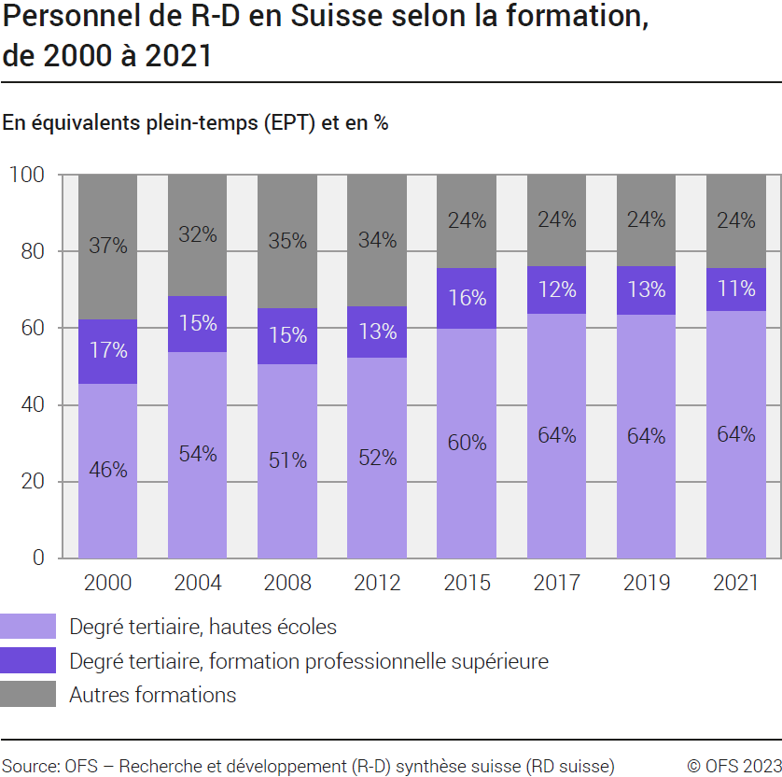

Source: OFS - Recherche et développement (R-D) synthèse suisse (RD suisse)
© OFS

G220
Ind20101_G220 - Personnel de R-D |  |  |  |  |  |  |  |  | Retour à l'index
Personnel de recherche et développement (R-D) en Suisse selon la fonction, de 2000 à 2021
En équivalents plein-temps (EPT) et en %
En EPT | Chercheurs | Techniciens | Personnel de soutien | Total | En % | Chercheurs | Techniciens | Personnel de soutien | Total
2021 | 52222 | 26480 | 12129 | 90832 | 2021 | 57 | 29 | 13 | 100
2019 | 47534 | 26016 | 12679 | 86230 | 2019 | 55 | 30 | 15 | 100
2017 | 44273 | 21721 | 12913 | 78908 | 2017 | 56 | 28 | 16 | 100
2015 | 43740 | 24352 | 13359 | 81451 | 2015 | 54 | 30 | 16 | 100
2012 | 35785 | 21484 | 18208 | 75476 | 2012 | 47 | 28 | 24 | 100
2008 | 25142 | 21763 | 15161 | 62066 | 2008 | 41 | 35 | 24 | 100
2004 | 25394 | 17132 | 9718 | 52244 | 2004 | 49 | 33 | 19 | 100
2000 | 26003 | 16503 | 9736 | 52242 | 2000 | 50 | 32 | 19 | 100

Personnel de recherche et développement (R-D) en Suisse selon la fonction, de 2000 à 2021
En personnes physiques (PP) et en %
En PP | Chercheurs | Techniciens | Personnel de soutien | Total | En % | Chercheurs | Techniciens | Personnel de soutien | Total
2021 | 82695 | 33727 | 23010 | 139431 | 2021 | 59 | 24 | 17 | 100
2019 | 77342 | 32602 | 23101 | 133045 | 2019 | 58 | 25 | 17 | 100
2017 | 71657 | 27622 | 22892 | 122172 | 2017 | 59 | 23 | 19 | 100
2015 | 70834 | 30696 | 22715 | 124246 | 2015 | 57 | 25 | 18 | 100
2012 | 60279 | 23383 | 33794 | 117457 | 2012 | 51 | 20 | 29 | 100
2008 | 45874 | 24217 | 30073 | 100164 | 2008 | 46 | 24 | 30 | 100
2004 | 43216 | 19773 | 21100 | 84090 | 2004 | 51 | 24 | 25 | 100
2000 | 44198 | 20303 | 22456 | 86957 | 2000 | 51 | 23 | 26 | 100

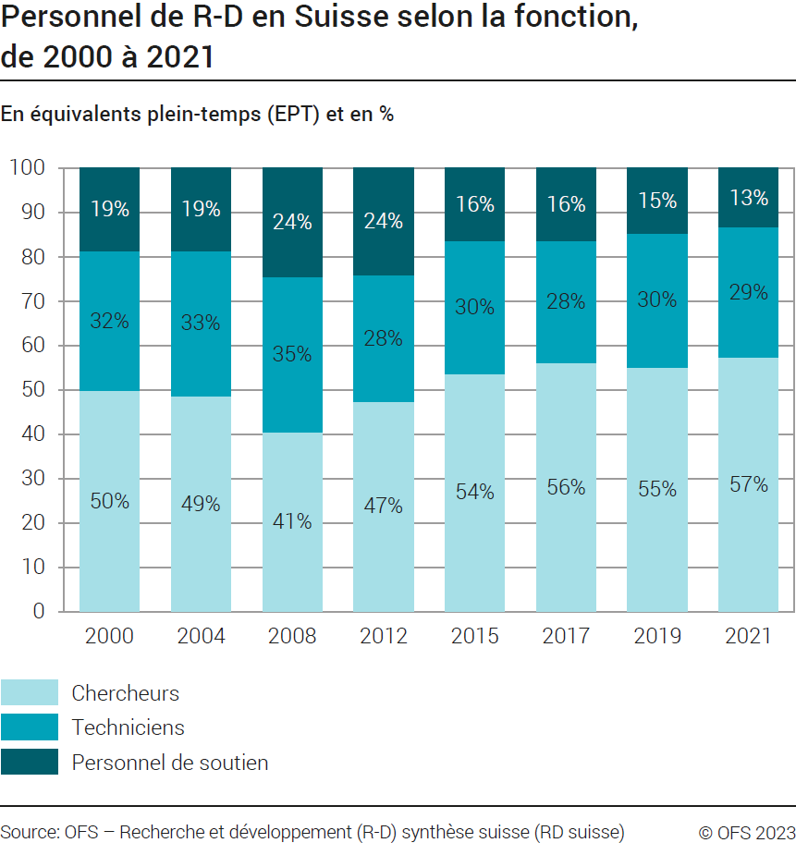

Source: OFS - Recherche et développement (R-D) synthèse suisse (RD suisse)
© OFS

G201
Ind20201_G201 - Personnel de R-D |  |  |  |  |  |  |  |  | Retour à l'index

Personnel de recherche et développement (R-D) en Suisse selon le secteur d'activité, de 2000 à 2021
En équivalents plein-temps (EPT) et en %
En EPT | Entreprises privées | Hautes écoles | Confédération | Total secteurs | En % | Entreprises privées | Hautes écoles | Confédération | Total secteurs
2021 | 54009 | 35729 | 1095 | 90832 | 2021 | 59 | 39 | 1 | 100
2019 | 51999 | 33190 | 1041 | 86230 | 2019 | 60 | 38 | 1 | 100
2017 | 46510 | 31523 | 875 | 78908 | 2017 | 59 | 40 | 1 | 100
2015 | 50825 | 29717 | 909 | 81451 | 2015 | 62 | 36 | 1 | 100
2012 | 47750 | 26945 | 781 | 75476 | 2012 | 63 | 36 | 1 | 100
2008 | 39832 | 21425 | 809 | 62066 | 2008 | 64 | 35 | 1 | 100
2004 | 33084 | 18352 | 808 | 52244 | 2004 | 63 | 35 | 2 | 100
2000 | 36182 | 15198 | 862 | 52242 | 2000 | 69 | 29 | 2 | 100

Personnel de recherche et développement (R-D) en Suisse selon le secteur d'activité, de 2000 à 2021
En personnes physiques (PP) et en %
En PP | Entreprises privées | Hautes écoles | Confédération | Total secteurs | En % | Entreprises privées | Hautes écoles | Confédération | Total secteurs
2021 | 61879 | 75368 | 2184 | 139431 | 2021 | 44 | 54 | 2 | 100
2019 | 59107 | 71860 | 2078 | 133045 | 2019 | 44 | 54 | 2 | 100
2017 | 52366 | 67981 | 1825 | 122172 | 2017 | 43 | 56 | 1 | 100
2015 | 56933 | 65456 | 1857 | 124246 | 2015 | 46 | 53 | 1 | 100
2012 | 51715 | 64182 | 1560 | 117457 | 2012 | 44 | 55 | 1 | 100
2008 | 45623 | 52965 | 1576 | 100164 | 2008 | 46 | 53 | 2 | 100
2004 | 37819 | 44676 | 1595 | 84090 | 2004 | 45 | 53 | 2 | 100
2000 | 42231 | 43196 | 1530 | 86957 | 2000 | 49 | 50 | 2 | 100

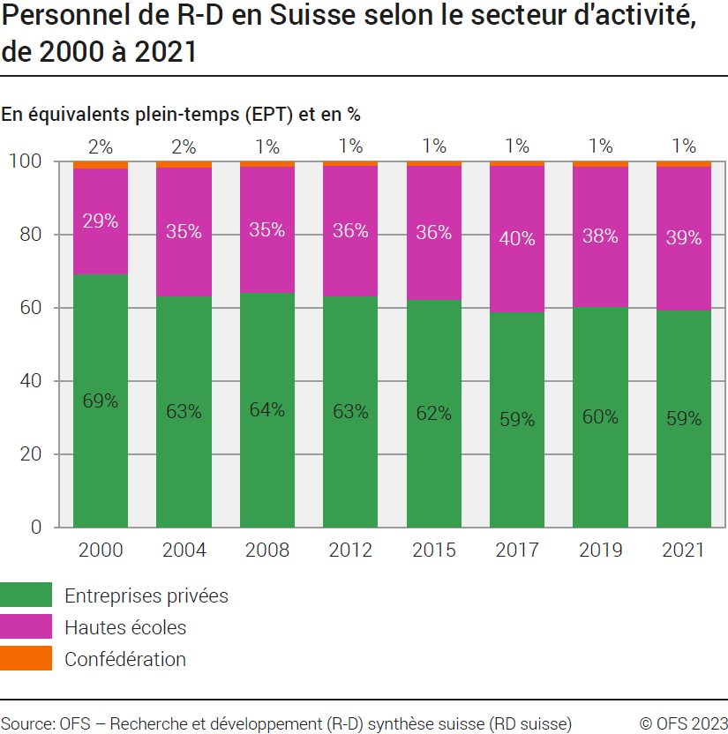

Source: OFS - Recherche et développement (R-D) synthèse suisse (RD suisse)
© OFS

G253
Ind20201_G253 - Personnel de R-D |  |  |  |  |  |  |  |  |  |  |  |  |  |  |  | Retour à l'index

Chercheurs/chercheuses en Suisse selon le secteur d'activité, de 2000 à 2021
En équivalents plein-temps (EPT) et en %
En EPT | 2021 | 2019 | 2017 | 2015 | 2012 | 2008 | 2004 | 2000 | En % | 2021 | 2019 | 2017 | 2015 | 2012 | 2008 | 2004 | 2000
Entreprises privées | 25429 | 22865 | 21094 | 21893 | 16595 | 10332 | 12636 | 16194 | Entreprises privées | 49 | 48 | 48 | 50 | 46 | 41 | 50 | 62
Hautes écoles | 26133 | 24024 | 22724 | 21375 | 18760 | 14322 | 12336 | 9421 | Hautes écoles | 50 | 51 | 51 | 49 | 52 | 57 | 49 | 36
Confédération | 661 | 645 | 455 | 472 | 430 | 488 | 423 | 389 | Confédération | 1 | 1 | 1 | 1 | 1 | 2 | 2 | 1
Total secteurs | 52222 | 47534 | 44273 | 43740 | 35785 | 25142 | 25394 | 26003 | Total secteurs | 100 | 100 | 100 | 100 | 100 | 100 | 100 | 100

Chercheurs/chercheuses en Suisse selon le secteur d'activité, de 2000 à 2021
En personnes physiques (PP) et en %
En PP | 2021 | 2019 | 2017 | 2015 | 2012 | 2008 | 2004 | 2000 | En % | 2021 | 2019 | 2017 | 2015 | 2012 | 2008 | 2004 | 2000
Entreprises privées | 28212 | 25426 | 23142 | 23807 | 17904 | 11237 | 13962 | 17452 | Entreprises privées | 34 | 33 | 32 | 34 | 30 | 24 | 32 | 39
Hautes écoles | 53295 | 50583 | 47464 | 45932 | 41395 | 33603 | 28296 | 26008 | Hautes écoles | 64 | 65 | 66 | 65 | 69 | 73 | 65 | 59
Confédération | 1188 | 1333 | 1051 | 1095 | 980 | 1034 | 958 | 738 | Confédération | 1 | 2 | 1 | 2 | 2 | 2 | 2 | 2
Total secteurs | 82695 | 77342 | 71657 | 70834 | 60279 | 45874 | 43216 | 44198 | Total secteurs | 100 | 100 | 100 | 100 | 100 | 100 | 100 | 100

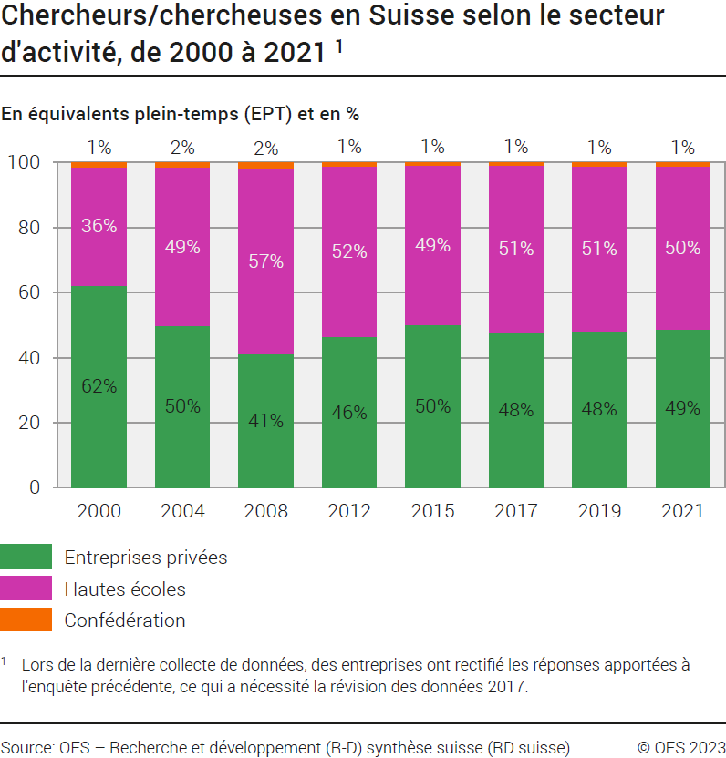

Source: OFS - Recherche et développement (R-D) synthèse suisse (RD suisse)
© OFS

G257
Ind20101_G257 - Personnel de R-D |  |  |  |  |  |  |  |  |  |  |  |  |  |  | Retour à l'index

Secteur des entreprises privées
Personnel de recherche et développement (R-D) en Suisse selon la formation, de 2000 à 2021 1
En équivalents plein-temps (EPT) et en %

Niveau de formation | en EPT |  |  |  |  |  |  |  | en %
 | 2021 | 2019 | 2017 | 2015 | 2012 | 2008 | 2004 | 2000 | 2021 | 2019 | 2017 | 2015 | 2012 | 2008 | 2004 | 2000
Degré tertiaire, hautes écoles | 31297 | 29848 | 26906 | 26786 | 20311 | 16627 | 15503 | 14367 | 58 | 57 | 58 | 53 | 43 | 42 | 47 | 40
Degré tertiaire, formation professionnelle supérieure | 9756 | 10172 | 9030 | 12124 | 9326 | 8342 | 7089 | 8362 | 18 | 20 | 19 | 24 | 20 | 21 | 21 | 23
Autres | 12956 | 11979 | 10574 | 11915 | 18113 | 14862 | 10493 | 13454 | 24 | 23 | 23 | 23 | 38 | 37 | 32 | 37
Total | 54009 | 51999 | 46510 | 50825 | 47750 | 39832 | 33084 | 36182 | 100 | 100 | 100 | 100 | 100 | 100 | 100 | 100
1 Lors de la dernière collecte de données, des entreprises ont rectifié les réponses apportées à l'enquête précédente, ce qui a nécessité la révision des données 2019

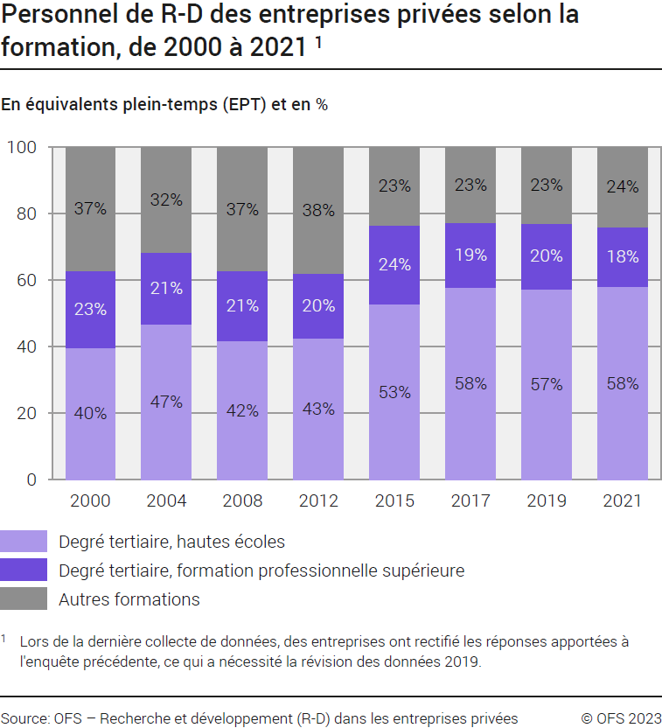

Source: OFS - Recherche et développement (R-D) dans les entreprises privées (RD Priv)
© OFS

G258
Ind20101_G258 - Personnel de R-D |  |  |  |  |  |  |  |  |  |  |  |  |  |  | Retour à l'index

Secteur des entreprises privées
Personnel de recherche et développement (R-D) en Suisse selon la fonction, de 2000 à 2021 1
En équivalents plein-temps (EPT) et en %

Fonction | en EPT |  |  |  |  |  |  |  | en %
 | 2021 | 2019 | 2017 | 2015 | 2012 | 2008 | 2004 | 2000 | 2021 | 2019 | 2017 | 2015 | 2012 | 2008 | 2004 | 2000
Chercheurs | 25429 | 22865 | 21094 | 21893 | 16595 | 10332 | 12636 | 16194 | 47 | 44 | 45 | 43 | 35 | 26 | 38 | 45
Techniciens | 22096 | 21692 | 17708 | 20433 | 20210 | 20480 | 16127 | 15410 | 41 | 42 | 38 | 40 | 42 | 51 | 49 | 43
Personnel de soutien | 6484 | 7443 | 7707 | 8499 | 10945 | 9020 | 4322 | 4579 | 12 | 14 | 17 | 17 | 23 | 23 | 13 | 13
Total | 54009 | 51999 | 46510 | 50825 | 47750 | 39832 | 33084 | 36182 | 100 | 100 | 100 | 100 | 100 | 100 | 100 | 100
1 Lors de la dernière collecte de données, des entreprises ont rectifié les réponses apportées à l'enquête précédente, ce qui a nécessité la révision des données 2019
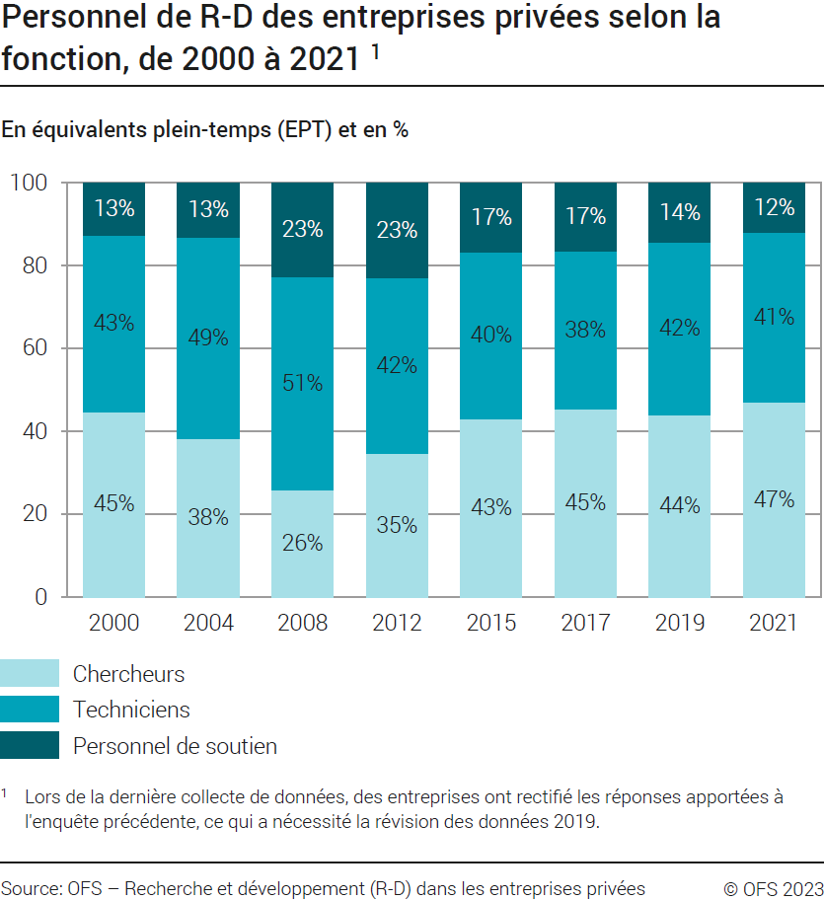

Source: OFS - Recherche et développement (R-D) dans les entreprises privées (RD Priv)
© OFS

G254
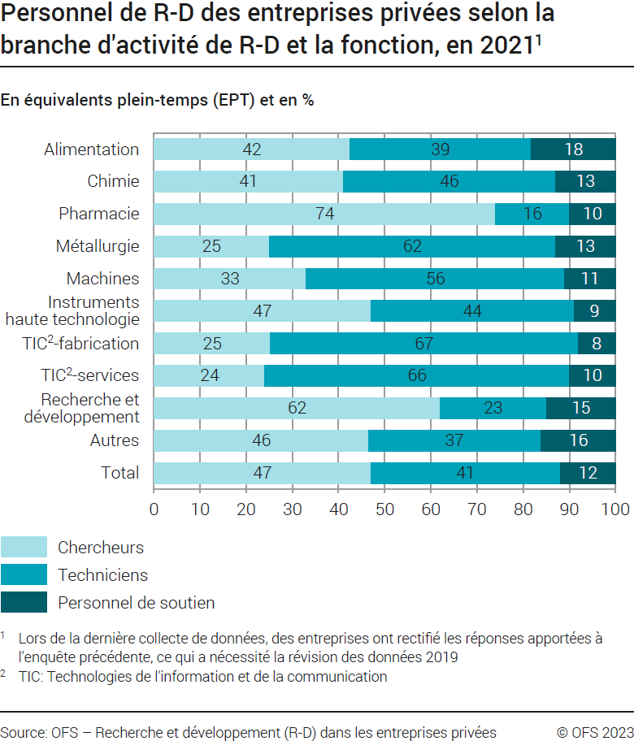
Ind20201_G254 - Personnel de R-D |  |  |  |  |  |  | Retour à l'index

Secteur des entreprises privées
Personnel de recherche et développement (R-D) en Suisse selon la branche d'activité de R-D et la fonction, en 2021 1
En équivalents plein-temps (EPT) et en %
En EPT | Chercheurs |  | Techniciens |  | Personnel de soutien |  | Total
 | EPT | % | EPT | % | EPT | % | EPT | %
Alimentation | 182 | 42 | 169 | 39 | 78 | 18 | 429 | 100
Chimie | 836 | 41 | 946 | 46 | 271 | 13 | 2053 | 100
Pharmacie | 8046 | 74 | 1774 | 16 | 1093 | 10 | 10912 | 100
Métallurgie | 305 | 25 | 760 | 62 | 156 | 13 | 1222 | 100
Machines | 2756 | 33 | 4580 | 56 | 900 | 11 | 8236 | 100
Instruments haute technologie | 2166 | 47 | 2062 | 44 | 421 | 9 | 4649 | 100
TIC2-fabrication | 1171 | 25 | 3042 | 66 | 384 | 8 | 4596 | 100
TIC2-services | 1333 | 24 | 3648 | 66 | 557 | 10 | 5538 | 100
Recherche et développement | 4220 | 62 | 1535 | 23 | 1052 | 15 | 6807 | 100
Autres | 4414 | 46 | 3580 | 37 | 1572 | 16 | 9566 | 100
Total | 25429 | 47 | 22096 | 41 | 6484 | 12 | 54009 | 100
1 Lors de la dernière collecte de données, des entreprises ont rectifié les réponses apportées à l'enquête précédente, ce qui a nécessité la révision des données 2019
2 TIC: Technologies de l'information et de la communication.

Secteur des entreprises privées
Personnel de recherche et développement (R-D) en Suisse selon la branche d'activité de R-D et la fonction, en 2021 1
En personnes physiques (PP) et en %
En PP | Chercheurs |  | Techniciens |  | Personnel de soutien |  | Total
 | Personnel | % | Personnel | % | Personnel | % | Personnel | %
Alimentation | 214 | 39 | 208 | 38 | 121 | 22 | 543 | 100
Chimie | 917 | 40 | 1049 | 46 | 319 | 14 | 2285 | 100
Pharmacie | 8279 | 73 | 1844 | 16 | 1169 | 10 | 11292 | 100
Métallurgie | 365 | 22 | 1061 | 64 | 237 | 14 | 1663 | 100
Machines | 3002 | 32 | 5245 | 57 | 1015 | 11 | 9262 | 100
Instruments haute technologie | 2345 | 45 | 2389 | 46 | 482 | 9 | 5216 | 100
TIC2-fabrication | 1305 | 26 | 3227 | 65 | 457 | 9 | 4989 | 100
TIC2-services | 1778 | 25 | 4505 | 64 | 773 | 11 | 7056 | 100
Recherche et développement | 4799 | 60 | 1738 | 22 | 1429 | 18 | 7966 | 100
Autres | 5210 | 45 | 4515 | 39 | 1884 | 16 | 11609 | 100
Total | 28212 | 46 | 25782 | 42 | 7886 | 13 | 61879 | 100
1 Lors de la dernière collecte de données, des entreprises ont rectifié les réponses apportées à l'enquête précédente, ce qui a nécessité la révision des données 2019
2 TIC: Technologies de l'information et de la communication.
Source: OFS - Recherche et développement (R-D) dans les entreprises privées (RD Priv)
© OFS

G259
Ind20101_G259 - Personnel de R-D |  |  |  |  |  |  |  |  |  |  |  |  |  |  |  |  |  |  |  |  |  |  | Retour à l'index

Secteur de la Confédération
Personnel de recherche et développement (R-D) en Suisse selon la fonction, de 2000 à 2021
En équivalents plein-temps (EPT) et en %

Fonction | en EPT |  |  |  |  |  |  |  |  |  |  |  | en %
 | 2021 | 2019 | 2017 | 2015 | 2014 | 2012 | 2010 | 2008 | 2006 | 2004 | 2002 | 2000 | 2021 | 2019 | 2017 | 2015 | 2014 | 2012 | 2010 | 2008 | 2006 | 2004 | 2002 | 2000
Chercheurs | 661 | 645 | 455 | 472 | 466 | 430 | 406 | 488 | 434 | 423 | 461 | 389 | 60 | 62 | 52 | 52 | 52 | 55 | 56 | 60 | 54 | 52 | 57 | 45
Techniciens | 251 | 271 | 222 | 244 | 242 | 233 | 197 | 220 | 270 | 248 | 219 | 238 | 23 | 26 | 25 | 27 | 27 | 30 | 27 | 27 | 34 | 31 | 27 | 28
Personnel de soutien | 183 | 125 | 198 | 193 | 189 | 118 | 116 | 102 | 94 | 136 | 123 | 235 | 17 | 12 | 23 | 21 | 21 | 15 | 16 | 13 | 12 | 17 | 15 | 27
Total | 1095 | 1041 | 875 | 909 | 897 | 781 | 719 | 809 | 798 | 808 | 803 | 862 | 100 | 100 | 100 | 100 | 100 | 100 | 100 | 100 | 100 | 100 | 100 | 100

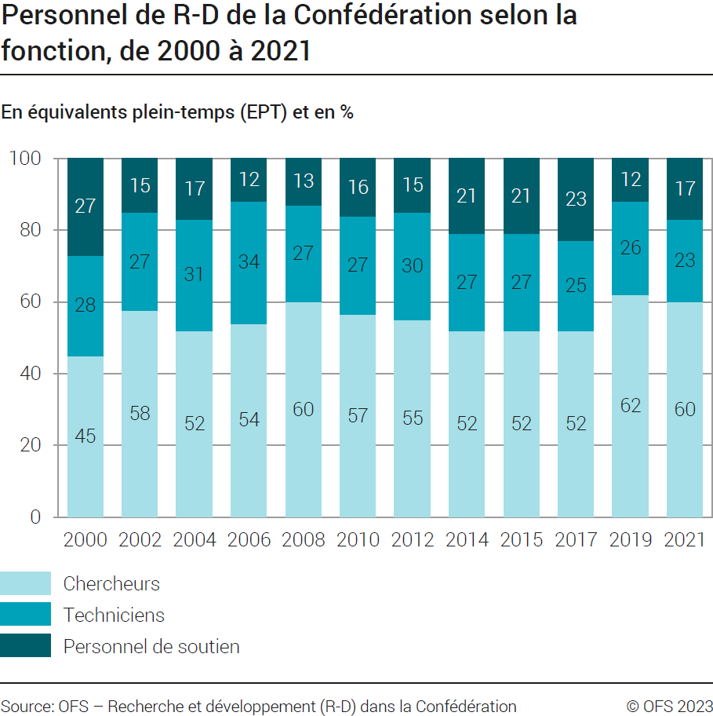

Source: OFS - Recherche et développement (R-D) dans la Confédération
© OFS

G255
Ind20101_G255 - Personnel de R-D |  |  |  |  |  |  |  |  |  |  |  |  |  |  |  |  |  |  |  |  | Retour à l'index

Secteur de la Confédération
Personnel de recherche et développement (R-D) en Suisse selon la formation, de 2000 à 2021
En équivalents plein-temps (EPT) et en %

Niveau de formation | en EPT |  |  |  |  |  |  |  |  |  |  |  | en %
 | 2021 | 2019 | 2017 | 2015 | 2014 | 2012 | 2010 | 2008 | 2006 | 2004 | 2002 | 2000 | 2021 | 2019 | 2017 | 2015 | 2014 | 2012 | 2010 | 2008 | 2006 | 2004 | 2002 | 2000
Degré tertiaire, hautes écoles | 771 | 696 | 567 | 574 | 562 | 485 | 471 | 531 | 475 | 500 | 489 | 398 | 70 | 67 | 65 | 63 | 63 | 62 | 66 | 66 | 60 | 62 | 61 | 46
Degré tertiaire, formation professionnelle supérieure | 56 | 50 | 44 | 45 | 38 | 33 | 34 | 49 | 37 | 57 | 54 | 85 | 5 | 5 | 5 | 5 | 4 | 4 | 5 | 6 | 5 | 7 | 7 | 10
Autres formations | 269 | 296 | 265 | 291 | 297 | 263 | 213 | 230 | 286 | 251 | 261 | 378 | 25 | 28 | 30 | 32 | 33 | 34 | 30 | 28 | 36 | 31 | 32 | 44
Total | 1095 | 1041 | 875 | 909 | 897 | 781 | 719 | 809 | 798 | 808 | 803 | 862 | 100 | 100 | 100 | 100 | 100 | 100 | 100 | 100 | 100 | 100 | 100 | 100

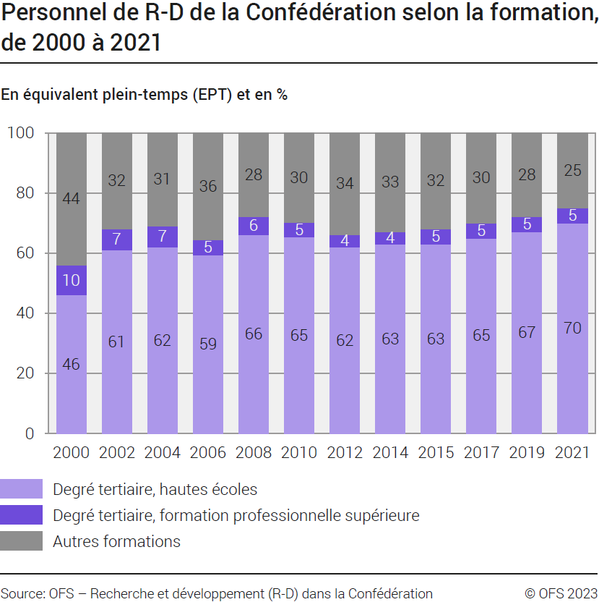

Source: OFS - Recherche et développement (R-D) dans la Confédération
© OFS

G2
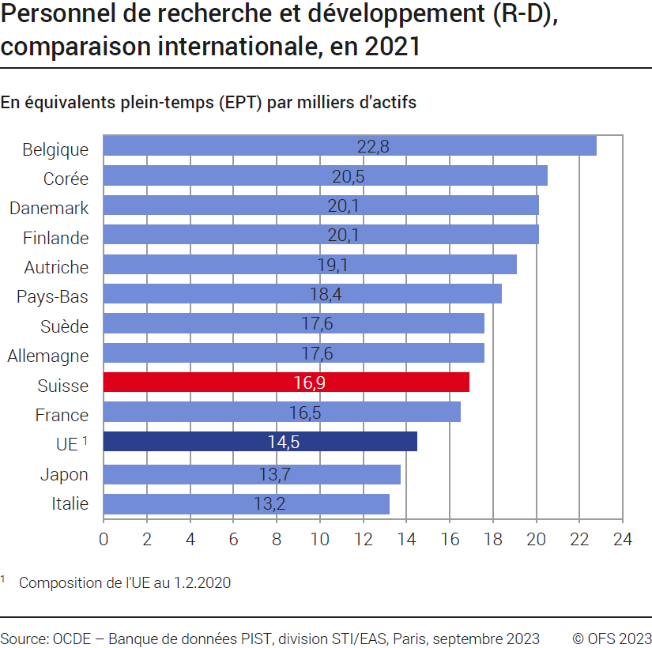
Ind20201_G2 - Personnel de R-D |  | Retour à l'index
Personnel de recherche et développement (R-D), comparaison internationale, en 2021
En équivalents plein-temps (EPT) par milliers d'actifs

Pays | EPT par milliers d'actifs
Belgique | 22.8
Corée | 20.5
Danemark | 20.1
Finlande | 20.1
Autriche | 19.1
Pays-Bas | 18.4
Suède | 17.6
Allemagne | 17.6
Suisse | 16.9
France | 16.5
UE 1 | 14.5
Japon | 13.7
Italie | 13.2

1 Composition de l'UE au 1.2.2020
Source : OCDE, banque de données PIST, Division STI / EAS, Paris, septembre 2023
© OFS

